Foglio1
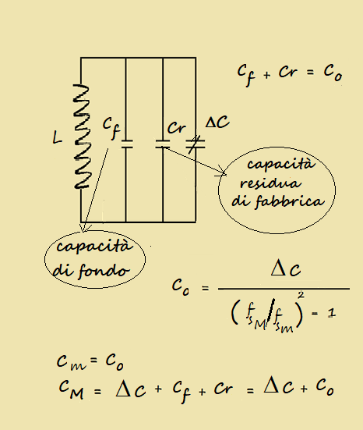

 |  |  |  |  |  |  |  |  |  |  |  |  |  |  | 3E-11 | CR
 |  |  |  |  |  |  |  |  |  |  |  |  |  |  | 4.55E-10 | DC
 |  |  |  |  |  |  |  |  |  |  |  |  |  |  | 500000 | fm
 |  |  |  |  |  |  |  |  |  |  |  |  |  |  | 1500000 | fM
 |  |  |  |  |  |  |  |  |  |  |  |  |  |  | 5.6875E-11 | C0

 |  |  | valori di fabbrica

INPUT | : | Cr = | 30 | pF | CMf = | 485 | pF | fm= | 0.5 | Mhz |  | fM= | 1.5 | Mhz

OUTPUT | : | Co= | 56.875 | pF | Dc = | 455 | pF | Cm= | 56.875 | pF | CM = | 512 | pF | Cf= | 26.875

